Баги
№ | наименование | фактический результат | ожидаемый результат | Окружение
1 | На странице нельзя выбрать время за которое будет готово визовое приглашение. | Нет параметра "Готовность" в форме раздела “Визовые приглашения” |  | OS: [Windows 10 Pro x64, 19044.1586], 1. Browser [Google Chrome], Version [версия 101.0.4951.67 (Официальная сборка), (64 бит) ] 2. Browser [Mozilla Firefox], Version [версия 100.0.2 (64 бит)] 3. Mobile: Redmi Note 8 Pro, ОС: Android 11, MIUI 12.5.6. Browser: Mi Browser V13.5.1-gn Вертикальное положение экрана
2 | При нажатии на кнопку "Больше" не появляется поле ввода. |  | Если нажать на кнопку “Больше” - появляется поле для ввода. Куда можно ввести необходимое количество гостей (максимум - 20). | OS: [Windows 10 Pro x64, 19044.1586], 1. Browser [Google Chrome], Version [версия 101.0.4951.67 (Официальная сборка), (64 бит) ] 2. Browser [Mozilla Firefox], Version [версия 100.0.2 (64 бит)] 3. Mobile: Redmi Note 8 Pro, ОС: Android 11, MIUI 12.5.6. Browser: Mi Browser V13.5.1-gn Вертикальное положение экрана
3 | Выбрать количество гостей можно только двойным кликом на кнопку "1", "2" или "3". |  | Выбрать количество гостей можно нажатием на кнопку "1", "2" или "3". | OS: [Windows 10 Pro x64, 19044.1586], 1. Browser [Google Chrome], Version [версия 101.0.4951.67 (Официальная сборка), (64 бит) ] 2. Browser [Mozilla Firefox], Version [версия 100.0.2 (64 бит)]
4 | Формат ввода цены не соответствует документации. |  |  | OS: [Windows 10 Pro x64, 19044.1586], 1. Browser [Google Chrome], Version [версия 101.0.4951.67 (Официальная сборка), (64 бит) ] 2. Browser [Mozilla Firefox], Version [версия 100.0.2 (64 бит)] 3. Mobile: Redmi Note 8 Pro, ОС: Android 11, MIUI 12.5.6. Browser: Mi Browser V13.5.1-gn Вертикальное положение экрана
5 | Поля "Дата заезда в Россию" и "Дата выезда из России" в разделе "Данные о поездке" принимает числовые, текстовые значения и спецсимволы | 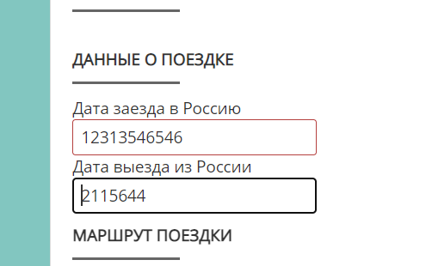 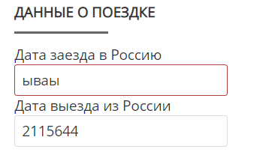 | 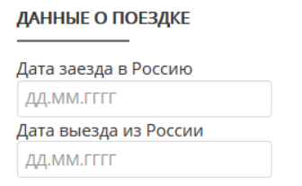 Поля "Дата заезда в Россию" и "Дата выезда из России" в разделе "Данные о поездке" должны принимать только дату, согласно маске. | OS: [Windows 10 Pro x64, 19044.1586], 1. Browser [Google Chrome], Version [версия 101.0.4951.67 (Официальная сборка), (64 бит) ] 2. Browser [Mozilla Firefox], Version [версия 100.0.2 (64 бит)] 3. Mobile: Redmi Note 8 Pro, ОС: Android 11, MIUI 12.5.6. Browser: Mi Browser V13.5.1-gn Вертикальное положение экрана
6 | Цвет рамки поля ввода при заполнении формы раздела “Визовые приглашения” не единого цвета. |  | Цвет рамки поля ввода при заполнении формы раздела “Визовые приглашения” не единого цвета. | OS: [Windows 10 Pro x64, 19044.1586], 1. Browser [Google Chrome], Version [версия 101.0.4951.67 (Официальная сборка), (64 бит) ] 2. Browser [Mozilla Firefox], Version [версия 100.0.2 (64 бит)] 3. Mobile: Redmi Note 8 Pro, ОС: Android 11, MIUI 12.5.6. Browser: Mi Browser V13.5.1-gn Вертикальное положение экрана
7 | Кнопка "+ Город" не кликабельная. В mobile кнопка смещена. | 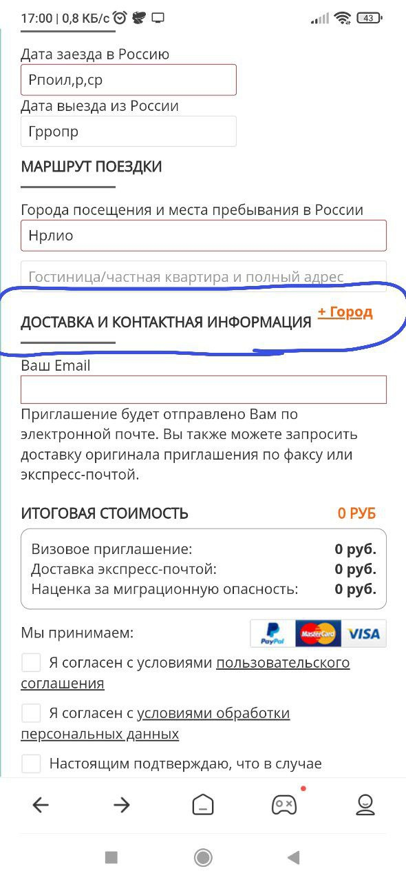 | Если путешествие предполагает поездку в несколько мест или город, можно добавить еще один блок с помощью ссылки “+Город”. | OS: [Windows 10 Pro x64, 19044.1586], 1. Browser [Google Chrome], Version [версия 101.0.4951.67 (Официальная сборка), (64 бит) ] 2. Browser [Mozilla Firefox], Version [версия 100.0.2 (64 бит)] 3. Mobile: Redmi Note 8 Pro, ОС: Android 11, MIUI 12.5.6. Browser: Mi Browser V13.5.1-gn Вертикальное положение экрана
8 | Нет сообщения об ошибке при нажатии на кнопку "Получить визовое приглашение", если оставить оставить чекбокс "Я согласен с условиями пользовательского соглашения" пустым. | 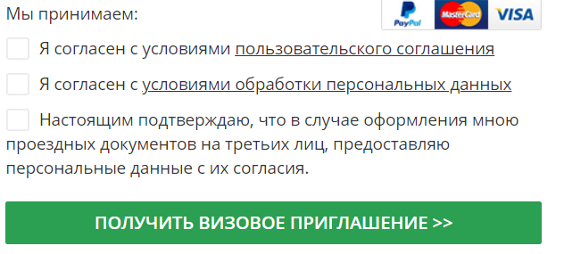 | Если не был нажат чекбокс “Я согласен с условиями пользовательского соглашения” выйдет сообщение: “Пожалуйста, ознакомьтесь с настоящим пользовательским соглашением.“ | OS: [Windows 10 Pro x64, 19044.1586], 1. Browser [Google Chrome], Version [версия 101.0.4951.67 (Официальная сборка), (64 бит) ] 2. Browser [Mozilla Firefox], Version [версия 100.0.2 (64 бит)] 3. Mobile: Redmi Note 8 Pro, ОС: Android 11, MIUI 12.5.6. Browser: Mi Browser V13.5.1-gn Вертикальное положение экрана
9 | Блок с чекбоксами не соответствует документации. |  |  | OS: [Windows 10 Pro x64, 19044.1586], 1. Browser [Google Chrome], Version [версия 101.0.4951.67 (Официальная сборка), (64 бит) ] 2. Browser [Mozilla Firefox], Version [версия 100.0.2 (64 бит)] 3. Mobile: Redmi Note 8 Pro, ОС: Android 11, MIUI 12.5.6. Browser: Mi Browser V13.5.1-gn Вертикальное положение экрана
10 | Нет возможности выбора "Другие способы доставки" приглашения. | Есть возможность отправки приглашения только на email. | Есть возможность получить приглашения по факсу. Для этого необходимо нажать на кнопку “Факс” и заполнить поле. | OS: [Windows 10 Pro x64, 19044.1586], 1. Browser [Google Chrome], Version [версия 101.0.4951.67 (Официальная сборка), (64 бит) ] 2. Browser [Mozilla Firefox], Version [версия 100.0.2 (64 бит)] 3. Mobile: Redmi Note 8 Pro, ОС: Android 11, MIUI 12.5.6. Browser: Mi Browser V13.5.1-gn Вертикальное положение экрана

